Лист2
№ Лота | Наименование ТМЦ | Кол-во (шт.) | Начальная цена за лот (руб.) в т. ч. НДС | Минимальнаяцена за лот (руб.) в т. ч. НДС | Шаг (руб.) | Задаток (руб.) | Фото | Аналоги на рынке
 |  |  |  |  |  |  |  | Фото
 | 1 | 2 | 4 | 6 | 7 | 8 | 9 | 10
6 | Светильник L09 | 113 | 455,164.00 | 273,098.40 | 18,206.56 | 45,516.40 | 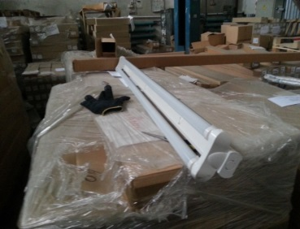
 |  |  |  |  |  |  |  |  | без НДС | #REF!
 |  |  |  |  |  |  |  |  | цен дисконта | #REF!

 |  |  |  |  |  |  |  |  |  | #REF!

